DOMINICANA DIGNA
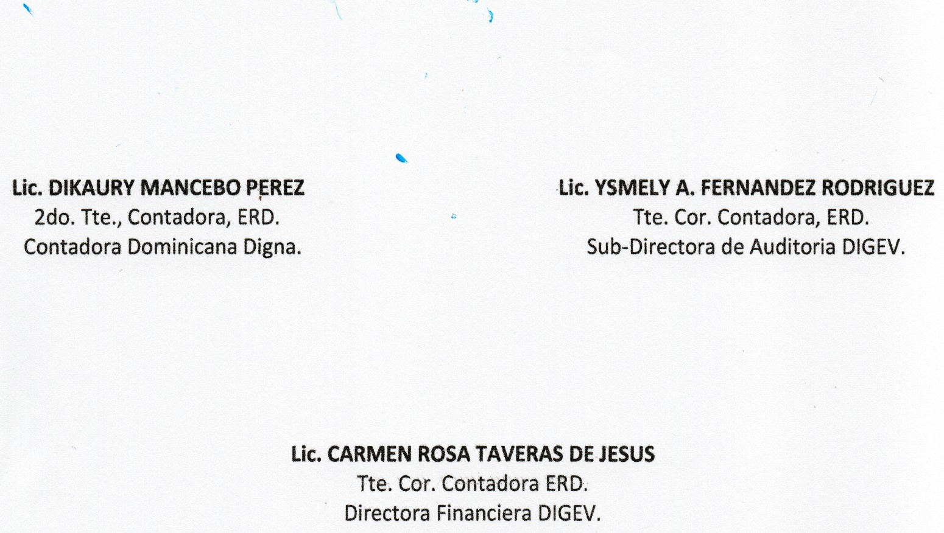
REPUBLICA DOMINICANA
Dirección General de las Escuelas Vocacionales de las FF. AA. y de la P. N.
SANTO DOMINGO ESTE.
BALANCE GENERAL
AL 31 DE ENERO 2023
VALOR EN RD$
DOMINICANA DIGNA
 | ACTIVIDAD 009
 | ACTIVOS

 | ACTIVOS CORRIENTES
 | APROPIACION NO PROGRAMADA | 15,169,820.00
 | MODIFICACION PENDIENTE | -
 | TOTAL DE ACTIVOS CORRIENTES | 15,169,820.00

 | ACTIVOS NO CORRIENTES
 | BIENES DE USO (ACTIVOS NO FINANCIEROS) | 5,295,806.06
 | BIENES INTANGIBLES | -
 | TOTAL DE ACTIVOS NO CORRIENTES | 5,295,806.06
 | TOTAL DE ACTIVOS | 20,465,626.06

 | PASIVOS
 | PASIVOS CORRIENTES
 | RETENCIONES Y OTROS | 0.00
 | TOTAL PASIVOS CORRIENTES | 0.00

 | PASIVOS NO CORRIENTES
 | CUENTAS POR PAGAR | 0.00
 | TOTAL PASIVOS NO CORRIENTES | 0.00

 | PATRIMONIO
 | PRESUPUESTO INICIAL | 80,000,000.00
 | MODIFICACION PRESUPUESTARIA | -
 | PRESUPUESTOS APROBADOS | 80,000,000.00
 | RESULTADOS NETO DEL EJERCICIO | 59,534,373.94
 | TOTAL DE PATRIMONIO | 20,465,626.06
 | TOTAL DE PASIVO Y PATRIMONIO | 20,465,626.06

